产片版评语 12.28
广州冒泡电商有限公司：批办评语
订单款号： | 23SS-LZ0307 |  | 批办师： |  | 彭小平 |  | 批办类型： | 产前版
供应商： | 壹木肆水 |  | 设计师： |  | 刘珍 |  | 批办日期： | 2022-12-28
样衣批复意见 FITTING SAMPLE APPROVAL COMMENT
设计 工艺 版型 |  |  |  |  |  | 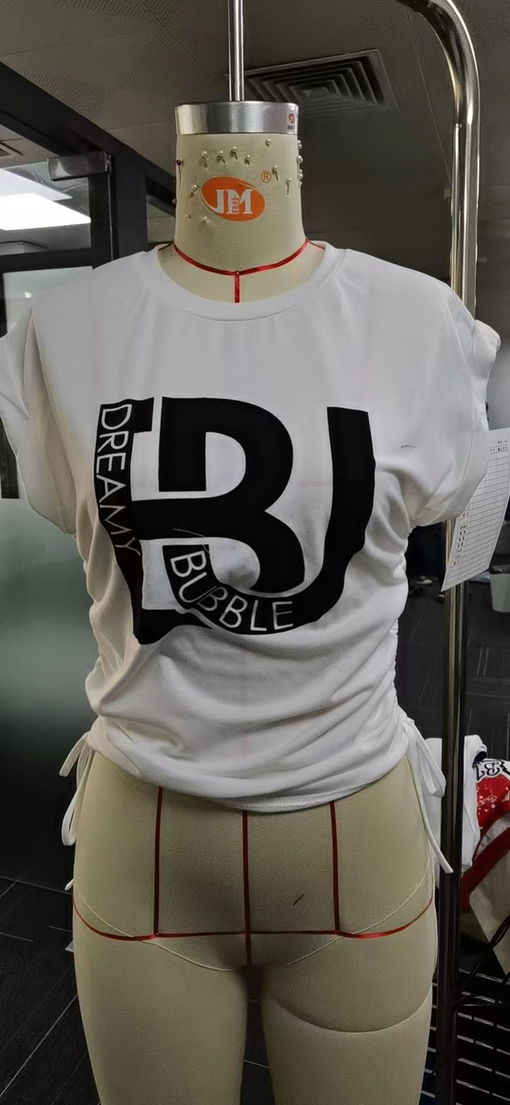 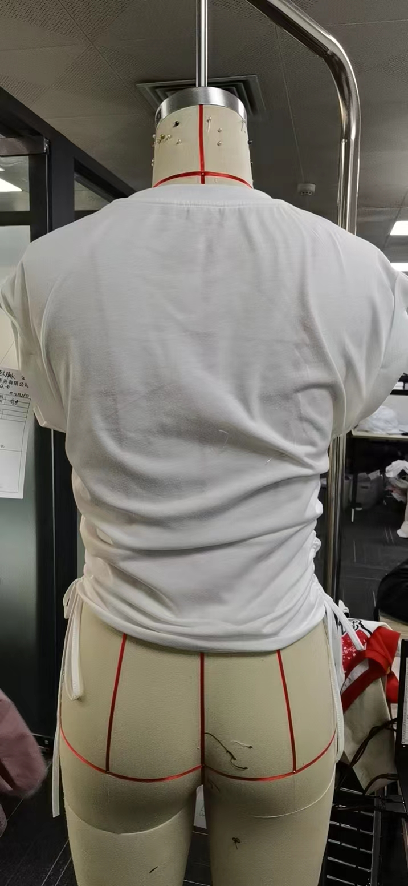

 | 1：夹底骨位止口分骨平车订位。

 | 2：领骨起邹请改善

部位 度量方法 |  | 基码S 样板尺寸 | 误差 | 要求 尺寸
衣长（后中领骨度） |  | 56.5 |  | 56
肩宽（边至边） |  | 49 |  | 49
胸围（夹下5CM直度） |  | 86 |  | 86
脚围（直度） |  | 79 |  | 80
领宽（骨至骨） |  | 20 |  | 20
前领深（肩骨垂直至前中领骨 |  | 9.5 |  | 9.5
领围（领骨拉度） |  | 60 |  | 60
袖口 |  | 36 |  | 36
侧骨绷带长 |  | 62 |  | 62
领高 |  |  |  | 1.7

本工艺单中未列明工艺标准均以 《 工艺执行项目规范标准》 为准。

结论 Conclusion |  | 改善以上问题，可开大货

